Auswahlblatt
Fahrzeugauswahl:
Hersteller: | Karabag
Maximalgeschwindigkeit vx,max: | 105 | km/h

Fahrzeugdaten |  |  |  |  | Fahrzeugwiderstände bei Maximalgeschwindigkeit
Fahrzeugleergewicht |  |  |  |  | Luftwiderstand FWL: | 314 | N
(mit Fahrer): | 1125 | kg |  |  | Rollwiderstand FWRR: | 166 | N
zulässiges |  |  |  |  | Gesamtfahrzeugwiderstand FW0: | 480 | N
Gesamtgewicht: | 1305 | kg
Zuladung: | 0 | kg | 180 | 0

Motor |  |  |  |  | Motorleistungsanforderung bei Maximalgeschwindigkeit
Motortyp: | Asynchronmotor |  |  |  | nmot: | 4913 | 1/min
Motorleistung Pmot: | 20 | kW bei | 0 | 1/min | Pmot: | 15.21 | kW
Motordrehmoment Mmot: | 148 | Nm bei | 0 | 1/min | Mmot: | 29.6 | Nm
Zugkraftdiagramm
 | Motorzugkraftbegrenzung | FW0 | FW4% | FW8% | FW12%
0.0 | 2402 | 166 | 1480.46 | 2741 | 3904
0.4 | 2402 | 166 | 1480.47 | 2741 | 3904
0.8 | 2402 | 166 | 1480.48 | 2741 | 3904
1.3 | 2402 | 166 | 1480.51 | 2741 | 3904
1.7 | 2402 | 166 | 1480.54 | 2741 | 3904
2.1 | 2402 | 166 | 1480.59 | 2741 | 3904
2.5 | 2402 | 166 | 1480.64 | 2741 | 3904
2.9 | 2402 | 166 | 1480.71 | 2741 | 3904
3.4 | 2402 | 166 | 1480.78 | 2741 | 3904
3.8 | 2402 | 166 | 1480.87 | 2742 | 3904
4.2 | 2402 | 166 | 1480.96 | 2742 | 3904
4.6 | 2402 | 166 | 1481.07 | 2742 | 3904
5.0 | 2402 | 166 | 1481.18 | 2742 | 3904
5.5 | 2402 | 166 | 1481.31 | 2742 | 3905
5.9 | 2402 | 167 | 1481.45 | 2742 | 3905
6.3 | 2402 | 167 | 1481.59 | 2742 | 3905
6.7 | 2402 | 167 | 1481.75 | 2742 | 3905
7.1 | 2402 | 167 | 1481.91 | 2743 | 3905
7.6 | 2402 | 167 | 1482.09 | 2743 | 3905
8.0 | 2402 | 167 | 1482.28 | 2743 | 3906
8.4 | 2402 | 168 | 1482.47 | 2743 | 3906
8.8 | 2402 | 168 | 1482.68 | 2743 | 3906
9.2 | 2402 | 168 | 1482.89 | 2744 | 3906
9.7 | 2402 | 168 | 1483.12 | 2744 | 3906
10.1 | 2402 | 168 | 1483.36 | 2744 | 3907
10.5 | 2402 | 169 | 1483.60 | 2744 | 3907
10.9 | 2402 | 169 | 1483.86 | 2745 | 3907
11.3 | 2402 | 169 | 1484.13 | 2745 | 3907
11.8 | 2402 | 169 | 1484.40 | 2745 | 3908
12.2 | 2402 | 170 | 1484.69 | 2745 | 3908
12.6 | 2402 | 170 | 1484.99 | 2746 | 3908
13.0 | 2402 | 170 | 1485.29 | 2746 | 3909
13.4 | 2402 | 171 | 1485.61 | 2746 | 3909
13.9 | 2402 | 171 | 1485.94 | 2747 | 3909
14.3 | 2402 | 171 | 1486.27 | 2747 | 3910
14.7 | 2402 | 172 | 1486.62 | 2747 | 3910
15.1 | 2402 | 172 | 1486.98 | 2748 | 3910
15.5 | 2402 | 172 | 1487.35 | 2748 | 3911
16.0 | 2402 | 173 | 1487.72 | 2748 | 3911
16.4 | 2402 | 173 | 1488.11 | 2749 | 3911
16.8 | 2402 | 174 | 1488.51 | 2749 | 3912
17.2 | 2402 | 174 | 1488.92 | 2750 | 3912
17.6 | 2402 | 174 | 1489.33 | 2750 | 3913
18.1 | 2402 | 175 | 1489.76 | 2750 | 3913
18.5 | 2402 | 175 | 1490.20 | 2751 | 3913
18.9 | 2402 | 176 | 1490.65 | 2751 | 3914
19.3 | 2402 | 176 | 1491.10 | 2752 | 3914
19.7 | 2402 | 177 | 1491.57 | 2752 | 3915
20.2 | 2402 | 177 | 1492.05 | 2753 | 3915
...
Fahrzeugwiderstandskennline
 | FWL | FWRR | FW = FWFzg
0.0 | 0 | 166 | 166
0.4 | 0 | 166 | 166
0.8 | 0 | 166 | 166
1.3 | 0 | 166 | 166
1.7 | 0 | 166 | 166
2.1 | 0 | 166 | 166
2.5 | 0 | 166 | 166
2.9 | 0 | 166 | 166
3.4 | 0 | 166 | 166
3.8 | 0 | 166 | 166
4.2 | 1 | 166 | 166
4.6 | 1 | 166 | 166
5.0 | 1 | 166 | 166
5.5 | 1 | 166 | 166
5.9 | 1 | 166 | 167
6.3 | 1 | 166 | 167
6.7 | 1 | 166 | 167
7.1 | 1 | 166 | 167
7.6 | 2 | 166 | 167
8.0 | 2 | 166 | 167
8.4 | 2 | 166 | 168
8.8 | 2 | 166 | 168
9.2 | 2 | 166 | 168
9.7 | 3 | 166 | 168
10.1 | 3 | 166 | 168
10.5 | 3 | 166 | 169
10.9 | 3 | 166 | 169
11.3 | 4 | 166 | 169
11.8 | 4 | 166 | 169
12.2 | 4 | 166 | 170
12.6 | 5 | 166 | 170
13.0 | 5 | 166 | 170
13.4 | 5 | 166 | 171
13.9 | 5 | 166 | 171
14.3 | 6 | 166 | 171
14.7 | 6 | 166 | 172
15.1 | 7 | 166 | 172
15.5 | 7 | 166 | 172
16.0 | 7 | 166 | 173
16.4 | 8 | 166 | 173
16.8 | 8 | 166 | 174
17.2 | 8 | 166 | 174
17.6 | 9 | 166 | 174
18.1 | 9 | 166 | 175
18.5 | 10 | 166 | 175
18.9 | 10 | 166 | 176
19.3 | 11 | 166 | 176
19.7 | 11 | 166 | 177
20.2 | 12 | 166 | 177
...
Antriebsstrang
Antriebsart: | Frontantrieb
Motoreinbaulage: | Quer
Gesamtübersetzung iAtotal: | 5
Gesamtwirkungsgrad ηAtotal: | 92 | %

Karrosserie
Karrosserietyp: | Fließheck
Stirnfläche A: | 1.94 | m2
Luftwiderstandsbeiwert cw: | 0.311
Luftdichte ρ: | 1.225 | kg/m3

Rad und Reifen
Reifengröße: | 175/65 R14
Abrollumfang UA: | 1781 | mm
dynamischer Halbmesser rdyn: | 283 | mm
Rollwiderstandsbeiwert fr: | 0.015
Schlupf λA: | 0

Fahrwiderstand
Zugkraftdiagramm
 | FZ | FWL | FWRR | FWSt | FW | Motorzugkraftbegrenzung
0.0 | 0 | 0 | 166 | 0 | 166 | 2402
0.4 | 0 | 0 | 166 | 0 | 166 | 2402
0.8 | 0 | 0 | 166 | 0 | 166 | 2402
1.3 | 0 | 0 | 166 | 0 | 166 | 2402
1.7 | 0 | 0 | 166 | 0 | 166 | 2402
2.1 | 0 | 0 | 166 | 0 | 166 | 2402
2.5 | 0 | 0 | 166 | 0 | 166 | 2402
2.9 | 0 | 0 | 166 | 0 | 166 | 2402
3.4 | 0 | 0 | 166 | 0 | 166 | 2402
3.8 | 0 | 0 | 166 | 0 | 166 | 2402
4.2 | 0 | 1 | 166 | 0 | 166 | 2402
4.6 | 0 | 1 | 166 | 0 | 166 | 2402
5.0 | 0 | 1 | 166 | 0 | 166 | 2402
5.5 | 0 | 1 | 166 | 0 | 166 | 2402
5.9 | 0 | 1 | 166 | 0 | 167 | 2402
6.3 | 0 | 1 | 166 | 0 | 167 | 2402
6.7 | 0 | 1 | 166 | 0 | 167 | 2402
7.1 | 0 | 1 | 166 | 0 | 167 | 2402
7.6 | 0 | 2 | 166 | 0 | 167 | 2402
8.0 | 0 | 2 | 166 | 0 | 167 | 2402
8.4 | 0 | 2 | 166 | 0 | 168 | 2402
8.8 | 0 | 2 | 166 | 0 | 168 | 2402
9.2 | 0 | 2 | 166 | 0 | 168 | 2402
9.7 | 0 | 3 | 166 | 0 | 168 | 2402
10.1 | 0 | 3 | 166 | 0 | 168 | 2402
10.5 | 0 | 3 | 166 | 0 | 169 | 2402
10.9 | 0 | 3 | 166 | 0 | 169 | 2402
11.3 | 0 | 4 | 166 | 0 | 169 | 2402
11.8 | 0 | 4 | 166 | 0 | 169 | 2402
12.2 | 0 | 4 | 166 | 0 | 170 | 2402
12.6 | 0 | 5 | 166 | 0 | 170 | 2402
13.0 | 0 | 5 | 166 | 0 | 170 | 2402
13.4 | 0 | 5 | 166 | 0 | 171 | 2402
13.9 | 0 | 5 | 166 | 0 | 171 | 2402
14.3 | 0 | 6 | 166 | 0 | 171 | 2402
14.7 | 0 | 6 | 166 | 0 | 172 | 2402
15.1 | 0 | 7 | 166 | 0 | 172 | 2402
15.5 | 0 | 7 | 166 | 0 | 172 | 2402
16.0 | 0 | 7 | 166 | 0 | 173 | 2402
16.4 | 0 | 8 | 166 | 0 | 173 | 2402
16.8 | 0 | 8 | 166 | 0 | 174 | 2402
17.2 | 0 | 8 | 166 | 0 | 174 | 2402
17.6 | 0 | 9 | 166 | 0 | 174 | 2402
18.1 | 0 | 9 | 166 | 0 | 175 | 2402
18.5 | 0 | 10 | 166 | 0 | 175 | 2402
18.9 | 0 | 10 | 166 | 0 | 176 | 2402
19.3 | 0 | 11 | 166 | 0 | 176 | 2402
19.7 | 0 | 11 | 166 | 0 | 177 | 2402
20.2 | 0 | 12 | 166 | 0 | 177 | 2402
...
Hersteller: | Karabag
Fahrzeug: | New 500E

Fahrzeugdaten
Fahrzeugleergewicht
(mit Fahrer): | 1125 | kg
zulässiges
Gesamtgewicht: | 1305 | kg

Zuladung | 0 | kg | 180 | 0

Zugkraft | 0 | N

Windgeschwindigkeit
 | 0 | km/h

Steigung | 0 | %
 | 0.000 | ⁰

 | Steigung | Steigung
0 | 0 | 0%
1 | 0
2 | 0
3 | 0
4 | 0
5 | 0
6 | 0
7 | 0
8 | 0
9 | 0
10 | 0
11 | 0
12 | 0
13 | 0
14 | 0
15 | 0
16 | 0
17 | 0
18 | 0
19 | 0
20 | 0
21 | 0
22 | 0
23 | 0
24 | 0
25 | 0
26 | 0
27 | 0
28 | 0
29 | 0
30 | 0
31 | 0
32 | 0
33 | 0
34 | 0
35 | 0
36 | 0
37 | 0
38 | 0
39 | 0
40 | 0
41 | 0
42 | 0
43 | 0
44 | 0
45 | 0
46 | 0
47 | 0
48 | 0
49 | 0
...

Richtwerte Antriebsstrang
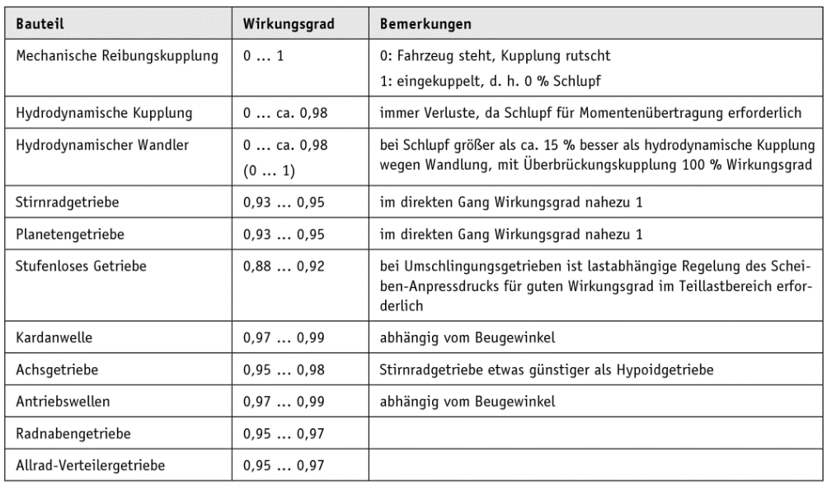
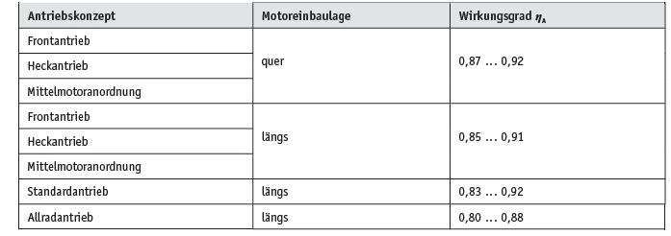
Typische Anordnungen für Motor, Getriebe und angetriebene Achse
Grundlagen der Kraftfahrzeugtechnik; K.-L. Haken; Hanser; 2013
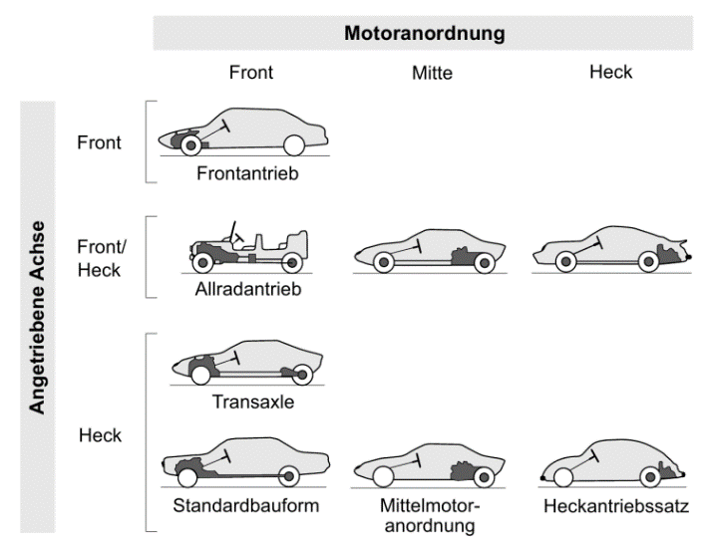

Anhaltswerte für den Wirkungsgrad einzelner Bauteile des Fahrzeug-Antriebsstrangs | Anhaltswerte für den Gesamtwirkungsgrad des Fahrzeug-Antriebsstrangs
Grundlagen der Kraftfahrzeugtechnik; K.-L. Haken; Hanser; 2013 | Grundlagen der Kraftfahrzeugtechnik; K.-L. Haken; Hanser; 2013

Richtwerte Karosserie
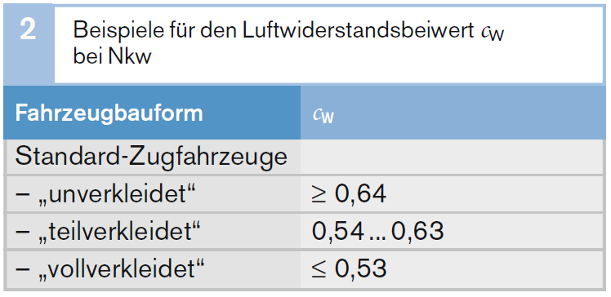
Richtwerte für den Luftwiderstandsbeiwert cw | Richtwerte für den Luftwiderstandsbeiwert cw | Abschätzen der Stirnfläche
Bosch Kraftfahrtechnisches Taschenbuch | Bosch Grundlagen der Fahrzeug- und Motorentechnik; K. Reif; Vieweg+Teubner; 2011 | Grundlagen der Kraftfahrzeugtechnik; K.-L. Haken; Hanser; 2013
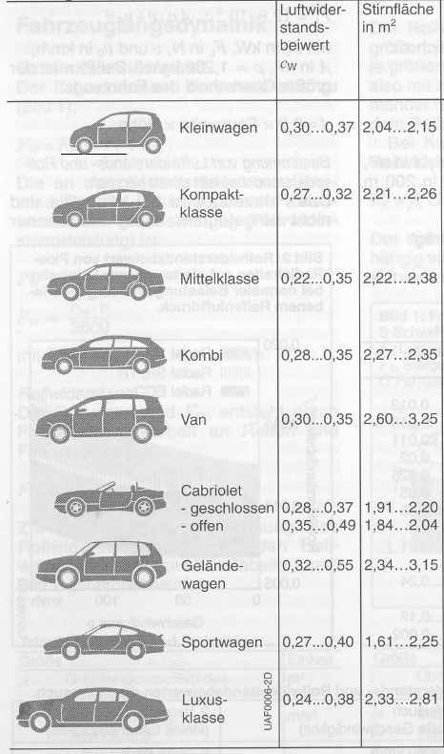
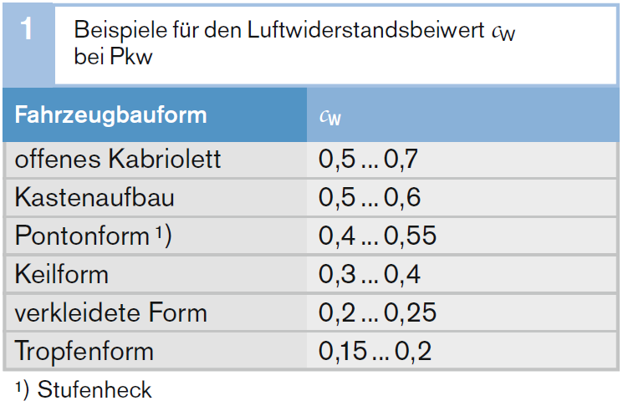
 |  | 𝐴 ≈ 0,81... 0,9∙(𝐵∙𝐻)

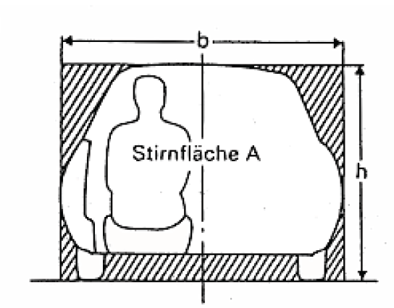
B

H

Richtwerte Reifen
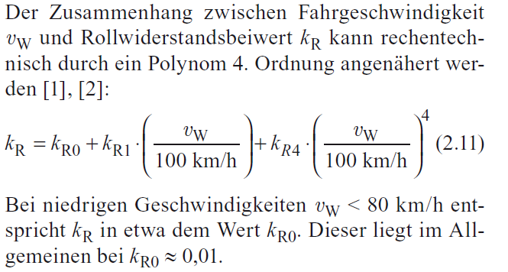

Fahrwerkhandbuch; B. Heißing et al.

